Sheet1
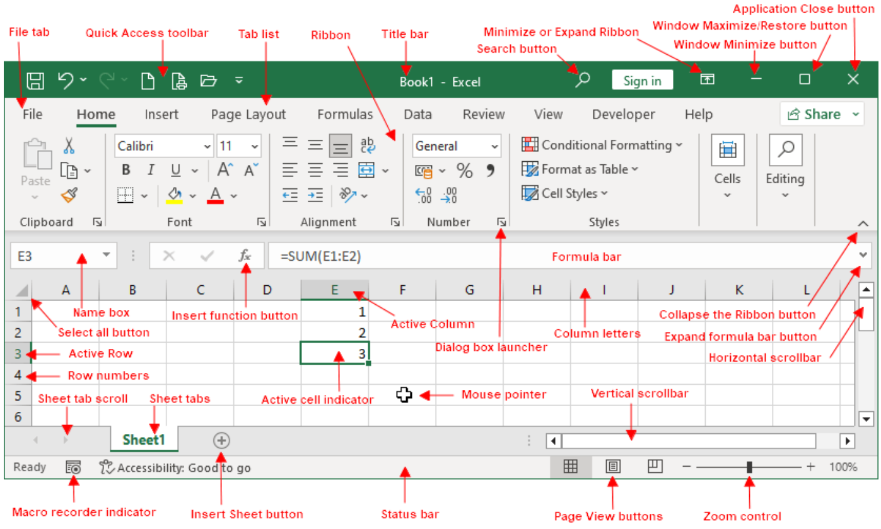

엑셀 사용자 인터페이스 설명
이름 | 설명
활성 세포 지표 | 굵은 윤곽선(셀 선택기라고도 함)은 현재 선택된 셀을 나타냅니다. 두 개 이상의 셀이 선택된 경우, 굵은 상자는 선택된 모든 셀을 둘러쌉니다.
활성 열 | 현재 활성화된 열입니다.
활성 행 | 현재 활성화된 행입니다.
애플리케이션 닫기 버튼 | 이 버튼을 클릭하면 Excel이 닫힙니다.
리본 접기 버튼 | 이 버튼을 클릭하면 리본 메뉴가 일시적으로 숨겨집니다. 리본 메뉴 탭을 두 번 클릭하면 리본 메뉴가 다시 표시됩니다. Ctrl+F1 단축키를 사용하면 동일한 작업을 수행할 수 있습니다.
칼럼 문자 | 문자는 A부터 XFD까지이며, 워크시트의 16,384개 열 각각에 해당합니다. 열 머리글을 클릭하면 전체 열을 선택할 수 있고, 열 사이를 클릭하면 열 너비를 변경할 수 있습니다.
수식 입력줄 확장 버튼 | 이 버튼을 클릭하면 수식 입력줄이 확장되어 더 많은 수식을 표시합니다.
파일 탭 | 이 버튼을 클릭하면 문서 작업(인쇄 포함) 및 Excel 옵션 설정 등 다양한 기능을 제공하는 백스테이지 보기가 열립니다.
수식 입력줄 | 셀에 정보나 수식을 입력하면 이 입력줄에 나타납니다.
가로 스크롤바 | 이 도구를 사용하여 시트를 가로로 스크롤할 수 있습니다.
삽입 기능 버튼 | 이 버튼을 클릭하면 함수가 삽입됩니다.
용지 삽입 버튼 | 기본적으로 새로 만드는 모든 통합 문서에는 세 개의 시트가 포함됩니다. 마지막 시트 탭 아래에 표시되는 [워크시트 삽입] 버튼을 클릭하여 새 시트를 추가하세요.
매크로 레코더 표시기 | Visual Basic for Applications(VBA) 매크로 녹화를 시작하려면 클릭하세요. 녹화 중에는 아이콘이 변경됩니다. 녹화를 중지하려면 다시 클릭하세요.
리본 최소화 버튼 | 이 버튼을 클릭하면 리본 메뉴가 숨겨져 화면 공간이 조금 더 넓어집니다. 탭을 클릭하면 리본 메뉴가 다시 나타납니다.
마우스 포인터 | 엑셀에서 마우스를 사용할 때, 마우스 포인터는 특정 작업을 수행하기에 적합한 위치에 있을 때 모양이 자주 바뀝니다. 기본적으로 포인터는 굵은 흰색 더하기 기호이지만, 때때로 검은색 더하기 기호, 양방향 화살표 등 다른 모양으로 바뀔 수 있습니다.
이름 상자 | 이 상자에는 활성 셀 주소 또는 선택된 셀, 범위 또는 개체의 이름이 표시됩니다.
새 시트 버튼 | 마지막 시트 탭 다음에 표시되는 '새 시트' 버튼을 클릭하여 새 워크시트를 추가하세요.
페이지 보기 버튼 | 워크시트의 표시 방식을 변경하려면 이 버튼 중 하나를 클릭하세요.
빠른 실행 도구 모음 | 이 사용자 지정 가능한 도구 모음에는 자주 사용하는 명령이 포함되어 있습니다. 빠른 실행 도구 모음은 어떤 탭이 선택되어 있든 항상 표시됩니다.
리본 | 여기는 엑셀 명령의 주요 위치입니다. 탭 목록에서 항목을 클릭하면 표시되는 리본 메뉴가 변경됩니다.
리본 최소화 또는 확장 | 리본 표시와 관련된 세 가지 옵션을 제공하는 드롭다운 컨트롤입니다.
행 번호 | 숫자는 1부터 1,048,576까지이며, 워크시트의 각 행에 하나씩 있습니다. 행 번호를 클릭하면 해당 행 전체를 선택할 수 있고, 행 번호 사이를 클릭하면 행 높이를 변경할 수 있습니다.
검색 버튼 | 검색 컨트롤은 돋보기 모양에 "원하는 작업을 알려주세요"라는 문구가 있는 컨트롤입니다. 이 컨트롤을 사용하여 명령을 식별하거나 Excel에서 명령을 자동으로 실행하도록 할 수 있습니다.
모두 선택 버튼 | 워크시트 전체를 선택하세요.
시트 탭 스크롤 버튼 | 이 버튼들을 사용하여 시트 탭을 스크롤하면 보이지 않는 탭이 표시됩니다. 마우스 오른쪽 버튼을 클릭하면 시트 목록을 볼 수도 있습니다.
시트 탭 | 노트처럼 생긴 각 탭은 통합 문서의 서로 다른 시트를 나타냅니다. 통합 문서에는 원하는 만큼의 시트가 있을 수 있으며, 각 시트의 이름은 시트 탭에 표시됩니다.
상태 표시줄 | 이 표시줄에는 다양한 메시지와 키보드의 Num Lock, Caps Lock, Scroll Lock 키 상태가 표시됩니다 . 또한 선택된 셀 범위에 대한 요약 정보도 표시됩니다. 상태 표시줄을 마우스 오른쪽 버튼으로 클릭하면 표시되는 정보를 변경할 수 있습니다.
탭 목록 | 다음 명령어를 사용하여 메뉴와 유사한 다른 리본을 표시할 수 있습니다.
제목 표시줄 | 이 창에는 프로그램 이름과 현재 통합 문서 이름이 표시됩니다. 또한 왼쪽에는 빠른 실행 도구 모음이 있고 오른쪽에는 창을 수정하는 데 사용할 수 있는 몇 가지 제어 단추가 있습니다.
세로 스크롤바 | 이 기능을 사용하여 시트를 세로로 스크롤할 수 있습니다.
창 닫기 버튼 | 이 버튼을 클릭하면 현재 활성화된 통합 문서 창이 닫힙니다.
창 최대화/복원 버튼 | 이 버튼을 클릭하면 통합 문서 창의 크기가 Excel의 전체 작업 영역을 채우도록 커집니다. 창이 이미 최대화된 경우 이 버튼을 클릭하면 Excel 창이 최대화 해제되어 더 이상 전체 화면을 차지하지 않게 됩니다.
창 최소화 버튼 | 이 버튼을 클릭하면 통합 문서 창이 최소화되고 아이콘으로 표시됩니다.
줌 컨트롤 | 이 스크롤러를 사용하여 워크시트를 확대/축소할 수 있습니다.

